Dashboard
BLOCK 139

 | VERSION | 1.0.0

Chuyên Đề Phát Triển Web 1

Evidance
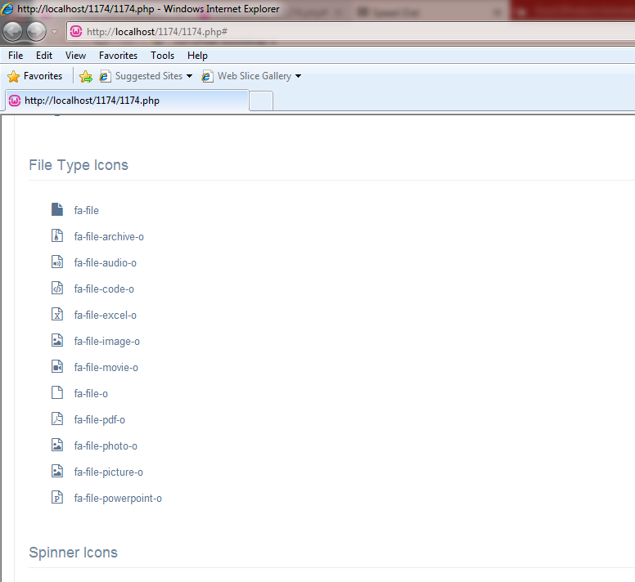
Hình 7

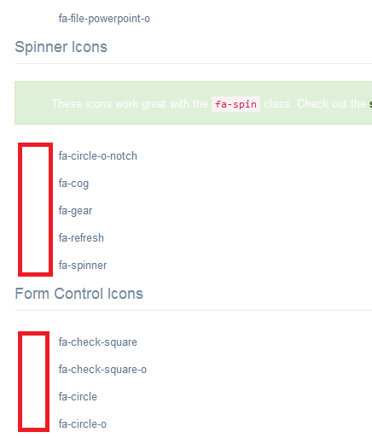
Hình 16

Hình 18

 |  | Hình 11.2

 | Kết quả thực tế |  | Kết quả mong đợi

